IPS FAB 2 SEG 45
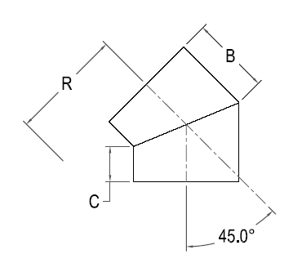


IPS FAB 2 SEG. 45 ELBOW

Nominal Size Actual OD | Pressure Class (psi) | Feed Stock | Dimension R x C x B (in) | Weight per Item (lbs)

10" 10.750" | 80 | DR 17 | 12 5/8 x 6 1/2 x 8 3/4 | 12
 | 128 | DR 11 |  | 18
 | 160 | DR 9 |  | 22
 | 200 | DR 7 |  | 26
12" 12.750" | 80 | DR 17 | 13 5/8 x 8 x 10 5/8 | 21
 | 128 | DR 11 |  | 32
 | 160 | DR 9 |  | 38
 | 200 | DR 7 |  | 45
14" 14.000" | 80 | DR 17 | 14 1/4 x 8 x 10 7/8 | 27
 | 128 | DR 11 |  | 40
 | 160 | DR 9 |  | 48
 | 200 | DR 7 |  | 58
16" 16.000" | 80 | DR 17 | 15 1/4 x 8 x 11 5 /16 | 37
 | 128 | DR 11 |  | 55
 | 160 | DR 9 |  | 66
 | 200 | DR 7 |  | 79
18" 18.000" | 80 | DR 17 | 16 1/4 x 8 x 11 3/4 | 47
 | 128 | DR 11 |  | 70
 | 160 | DR 9 |  | 83
 | 200 | DR 7 |  | 100
20" 20.000" | 80 | DR 17 | 17 1/4 x 8 x 12 1/8 | 60
 | 128 | DR 11 |  | 90
 | 160 | DR 9 |  | 108
 | 200 | DR 7 |  | 129
22" 22.000" | 80 | DR 17 | 23 1/16 x 8 x 12 9/16 | 76
 | 128 | DR 11 |  | 114
 | 160 | DR 9 |  | 136
 | 200 | DR 7 |  | 162
24" 24.000" | 80 | DR 17 | 24 1/16 x 8 x 13 | 94
 | 128 | DR 11 |  | 141
 | 160 | DR 9 |  | 168
 | 200 | DR 7 |  | 201
28" 28.000" | 80 | DR 17 | 38 3/16 x 14 x 19 13/16 | 198
 | 128 | DR 11 |  | 295
 | 160 | DR 9 |  | 353
30" 30.000" | 80 | DR 17 | 38 5/16 x 14 x 20 3/16 | 228
 | 128 | DR 11 |  | 339
 | 160 | DR 9 |  | 405
 | 200 | DR 7
32" 32.000" | 80 | DR 17 | 38 3/8 x 14 x 20 5/8 | 266
 | 128 | DR 11 |  | 396
34" 34.000" | 80 | DR 17 | 38 7/16 x 14 x 21 1/16 | 307
 | 128 | DR 11 |  | 458
36" 36.000" | 80 | DR 17 | 38 1/2 x 14 x 21 7/16 | 353
 | 128 | DR 11 |  | 525
42" 42.000" | 65 | DR 21 | 50 5/16 x 21 x 29 11/16 | 513
 | 80 | DR 17 |  | 659
48" 48.000" | 65 | DR 21 | 50 9/16 x 21 x 30 15/16 | 742
 | 80 | DR 17 |  | 905
54" 54.000" | 50 | DR 26 | 50 3/4 x 21 x 32 3/16 | 775
 | 65 | DR 21 |  | 969

